Sheet1
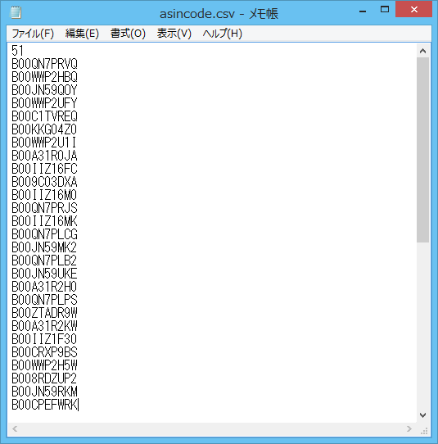
AsinScannerの使い方

１．ツールが置かれる場所に移動する。

 | 例：ツール（AsinScanner.jar）が以下のフォルダに置かれる。
 | E:\java\ver1.0

 | コマンドプロンプトで上記のフォルダに移動する。

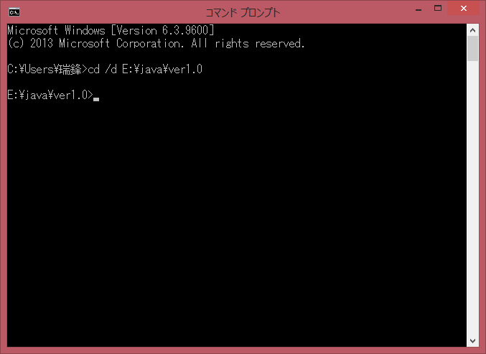

２．コマンドでツールを起動する。
 | ツールの実行は、以下二つパラメータが必要です。

 | （１）Amazonで検索結果画面のURL
 | 例：http://www.amazon.co.jp/%20/s/ref=br_mpk_pck1_hdg?_encoding=UTF8&bbn=3839151&rh=i%3Akitchen%2Cn%3A3828871%2Cp_49%3AACME%20Furniture%2Cn%3A!3839151%2Cn%3A16428011%2Cn%3A!3839151&pf_rd_m=AN1VRQENFRJN5&pf_rd_s=merchandised-search-10&pf_rd_r=13BAHG2TAJMQNE79DJ8B&pf_rd_t=101&pf_rd_p=216401289&pf_rd_i=16428011

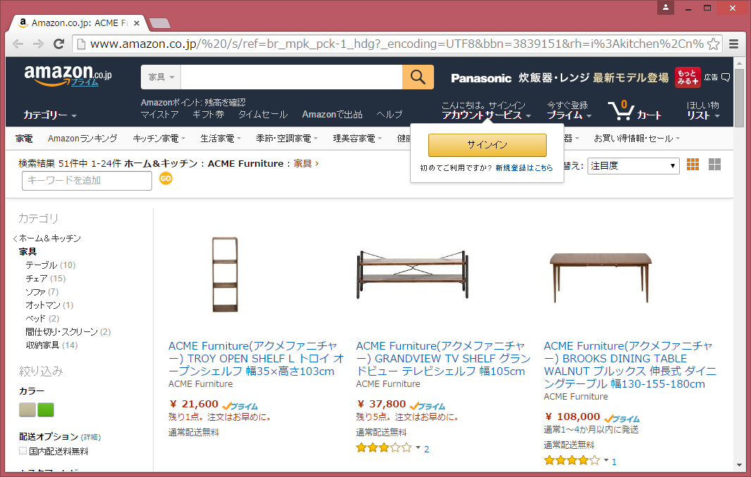

 | （２）出力CSVファイルの名称
 | 例：asincode.csv

 | 以下の実行コマンドで実行する。

 | java -jar AsinScanner.jar <URL> <ファイル名>

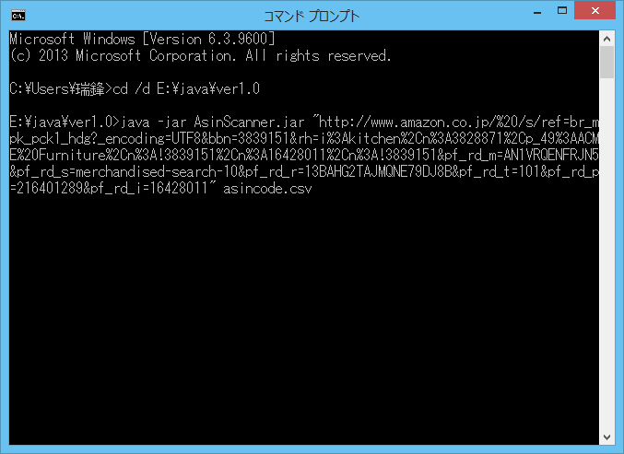

 | 実行完了

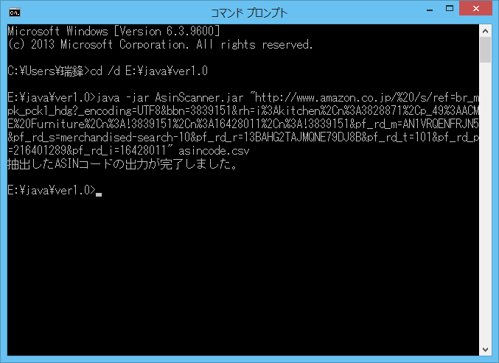

３．出力したファイル

 | ツールと同じフォルダにCSVファイルを作成します。

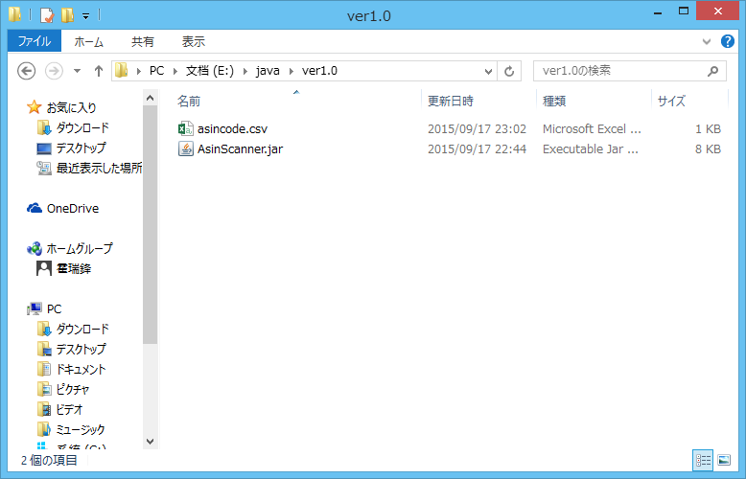

 | 内容確認

